GEO
FICHA DE GEORREFERENCIACIÓN DE MEDICIÓN DE RUIDO

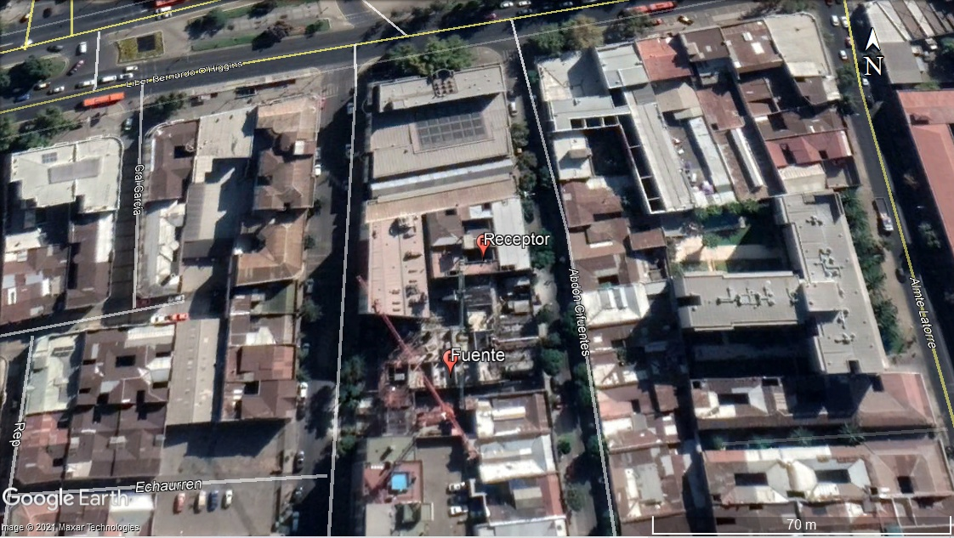

Origen de la imagen Satelital |  |  | Google Earth Pro
Escala de la imagen Satelital |  |  | 1:70 m

LEYENDA DE CROQUIS O IMAGEN UTILIZADA

Datum |  | WGS 84 |  | Huso |  | 19 H
Fuentes |  |  |  | Receptores
Símbolo | Nombre | Coordenadas |  | Símbolo | Nombre | Coordenadas
 | Echaurren | N | 6297724 m S |  | E-1 | N | 6297758 m S
 |  | E | 345141 m E |  |  | E | 345149 m E
 |  | N |  |  |  | N
 |  | E |  |  |  | E
 |  | N |  |  |  | N
 |  | E |  |  |  | E
 |  | N |  |  |  | N
 |  | E |  |  |  | E
Se podrán adjuntar fotografías, considerando como máximo una (1) por fuente y dos (2) por lugar de medición.

EVALUACIÓN
FICHA DE EVALUACIÓN DE NIVELES DE RUIDO

 |  |  |  |  |  | Información del Receptor
 |  |  |  | Mayor |  | Identificación del Receptor N° |  |  | E-1
 | NPSeq | 49.3 |  | 51.7
 | NPSmáx | 56.7 | 51.7 |  |  | Indicar Condiciones
 |  |  | NPSmáx - 5 | Mayor |  | Medición |  |  | Interior
Punto 1 | NPSeq | 51.5 |  | 61.8 |  | Ventana |  |  | Abierta
 | NPSmáx | 66.8 | 61.8 |  |  | Modelación ISO 9613
 |  |  | NPSmáx - 5 | Mayor |  | Seleccione
 | NPSeq | 47.7 |  | 53.6
 | NPSmáx | 58.6 | 53.6
 |  |  | NPSmáx - 5 | Mayor
Promedio + Corrección ventana
NPC
 | NPSeq | 49.9 |  | 49.9
Suma + Corrección Ruido de Fondo
 | NPSmáx | 54 | 49
 |  |  | NPSmáx - 5 | Mayor | Promedio(*) |  | Suma
Punto 2 | NPSeq | 50.4 |  | 50.4 | 54 |  | 59 |  |  |  | 59
 | NPSmáx | 55.3 | 50.3
 |  |  | NPSmáx - 5 | Mayor
 | NPSeq | 50.8 |  | 50.8 |  |  | 5 |  |  |  | 0
 | NPSmáx | 55.5 | 50.5 |  |  | Corrección ventana |  |  |  | Corrección Ruido de fondo
 |  |  | NPSmáx - 5 | Mayor
Lugar Corrección
Exterior 0 dB(A)
Interior
V. Abierta + 5 dB(A)
V. Cerrada + 10dB(A)
Diferencia Corrección
10 o más 0 dB(A)
6 a 9 - 1 dB(A)
4 a 5 - 2 dB(A)
3 - 3 dB(A)
< 3 Med. Nula
 | NPSeq | 52.2 |  | 52.5
 | NPSmáx | 57.5 | 52.5 |  |  |  |  |  | 54
 |  |  | NPSmáx - 5 | Mayor |  |  |  |  | Diferencia
Punto 3 | NPSeq | 53.8 |  | 59.2
 | NPSmáx | 64.2 | 59.2
 |  |  | NPSmáx - 5 | Mayor |  | Corrección ventana
 | NPSeq | 54.5 |  | 55.1 |  |  | 5
RUIDO DE FONDO
 | NPSmáx | 60.1 | 55.1
 |  |  | NPSmáx - 5
 |  | 0 |  |  |  |  | 5 |  |  |  | 5
 | NPSeq Ruido fondo(*)

 |  |  |  |  |  |  |  | (*) Aproximar a números enteros

